Portada
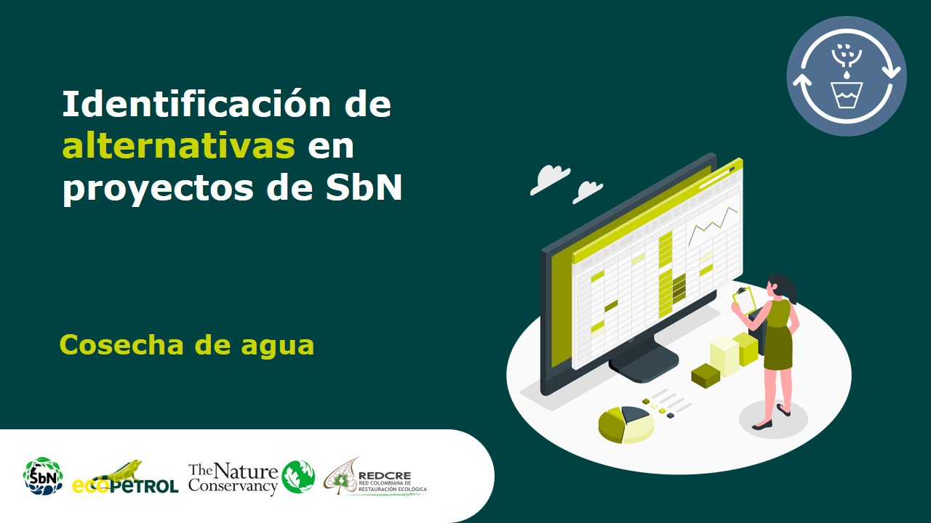

Red de niebla
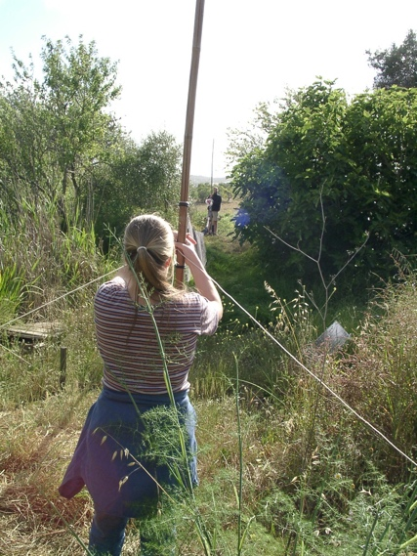
Regeneración natural
Alternativa: Redes de captura de niebla |  | Fotografías
Definición: | En muchas zonas de nuestro país, cuando el vapor caliente choca con el aire frío, se condensa y forma una niebla o neblina que suele acumularse sobre los lomeríos, cubriéndolos como si fuera una densa manta blanca. Esta alternativa busca capturar parte de esta niebla y "convertirla" en agua para consumo.
Objetivo: | Capturar el agua disponible en niebla o neblina. |  | https://www.google.com/url?sa=i&url=https%3A%2F%2Fcommons.wikimedia.org%2Fwiki%2FFile%3ARinging_01_Stretching_mist_net.jpg&psig=AOvVaw2fjtPV8kJ1TDYNBr2NswPA&ust=1643621070282000&source=images&cd=vfe&ved=0CAsQjRxqFwoTCPjPn-eT2fUCFQAAAAAdAAAAABAD
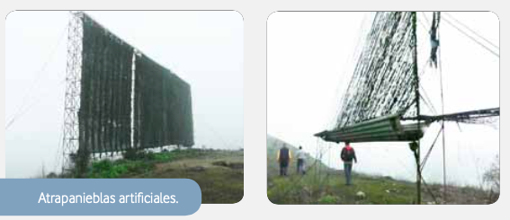
Aislamientos perimetrales
¿Cuándo aplicar esta técnica? | Esta técnica es pertinente cuando los sitios son montañosos y suelen acumular recientemente mantos de neblina.
Orientaciones para su aplicación | Ubicación: una vez identificadas las zonas donde suele acumularse neblina, verificar también que sea un lugar de fácil acceso y en donde pueda disponerse pequeños tanques o reservorios.
 | Diseño: grandes redes plásticas (de 4 x 8 m), soportadas verticalmente por palos. Para evitar el posible efecto del viento, se aconseja plantar una hilera de árboles que ayuden a proteger las redes. Se puede combinar con otras SbN de Captura de agua.
 | Mantenimiento: las redes atrapanieblas son soluciones de bajo costo y relativamente sencillas de mantener. Se aconseja revisar frecuentemente la integridad de la red y permitir el crecimiento de plantas en la base y alrededores de los postes que la sostienen. Esta vegetación a demostrado contribuir a capturar una mayor cantidad de agua.
Referencia: | KASHYAPA, Y. (2013). Prácticas ancestrales de crianza de agua, una guía de campo. Estrategias para adaptarnos a la escasez de agua. Quito: PNUD.

Reservorios escorrentía
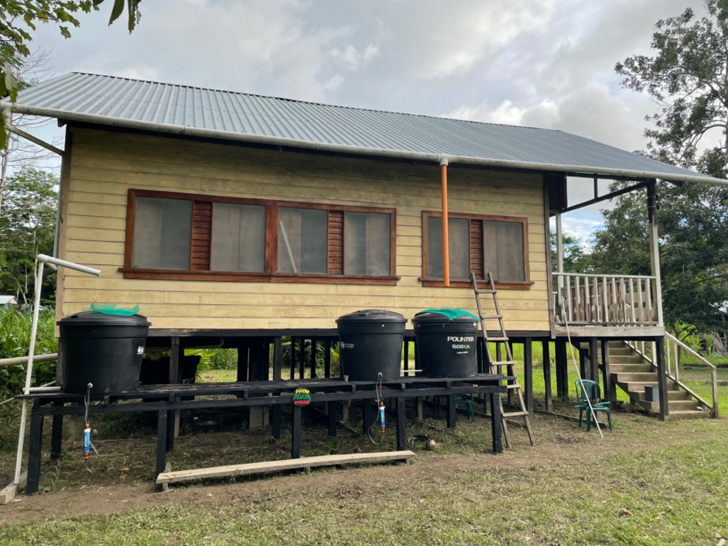
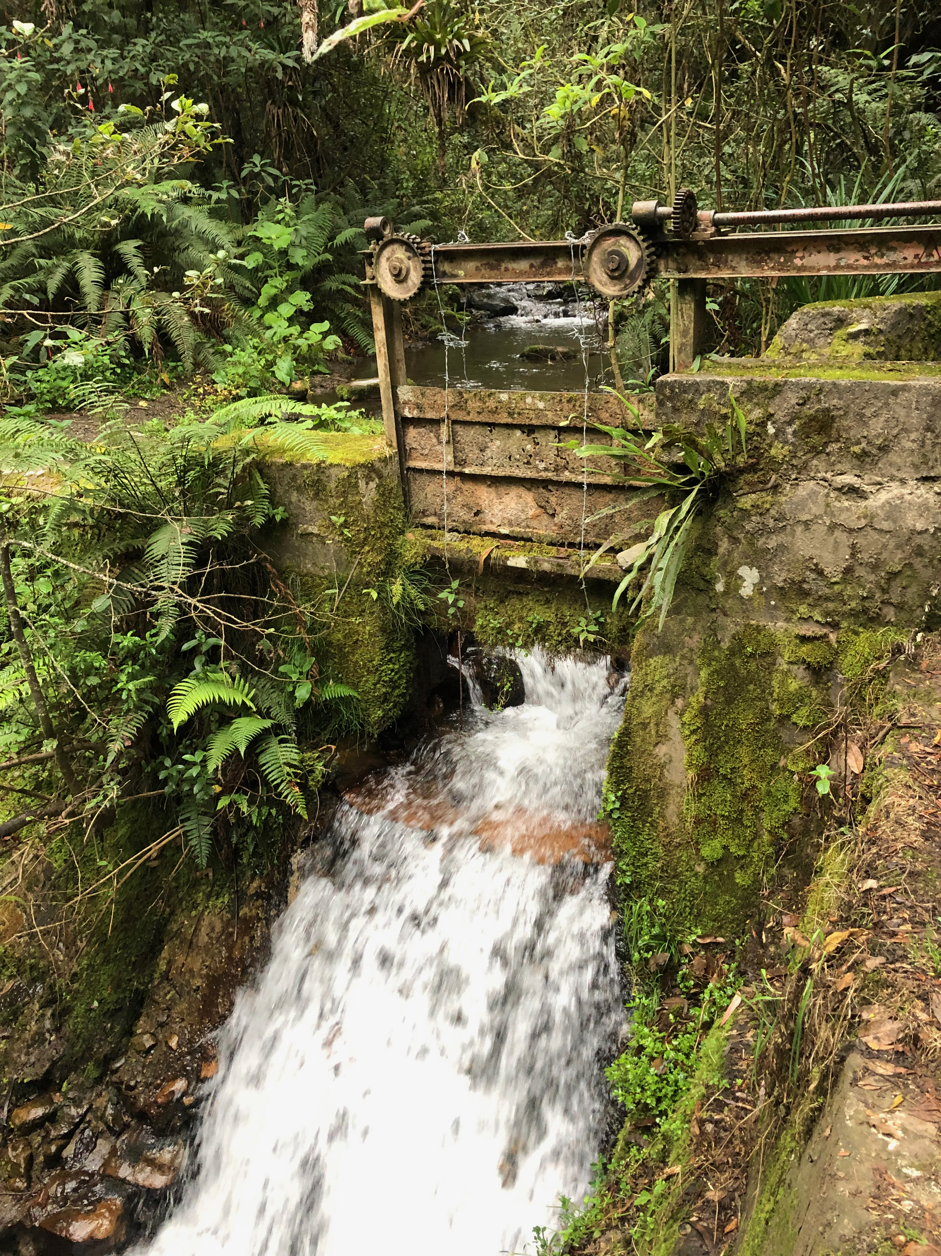
Alternativa: Captura de agua de escorrentía |  | Fotografías
Definición: | Esta técnica involucra todos los tipos de reservorios (naturales y artificiales) que pueden usarse para capturar el agua lluvia o de escorrentía. El agua captada puede usarse inmediatamente o ser almacenarla para su uso posterior: canalizarla a un tanque; o almacenarla en el suelo, dentro de la zona de alcance para las raíces de las plantas.
Objetivo: | Capturar y preservar el agua lluvia en reservorios naturales o artificiales.
¿Cuándo aplicar esta técnica? | Captura de agua lluvia en techos: esta técnica es aconsejable para zonas donde las lluvias son intensas y en donde escasea el agua potable, ya que el agua lluvia es más limpia que la del subsuelo.
 | Sistemas de canales en pendiente: esta técnica es aconsejable para zonas de alta pendiente.
 | Captura parcial de agua en ríos: cuando se dispone de una concesión de caudal ecológico que permite capturar para del agua del río.
Orientaciones para su aplicación | Techos: es una técnica milenaria que no tiene dificultades en su aplicación; solo requiere de instalar un sistema de tuberías que recoja el agua del techo. Manteniendo limpio el techo y las tuberías se reduce la contaminación. Las primeras lluvias después de una sequía larga pueden traer mucho polvo y algunos desechos, los cuales pueden evitarse colocando una trampa o filtro en las tuberías. Esta técnica puede combinarse con la implementación de la SbN de techos verdes.
 | Sistemas de canales en pendiente: construir canales interceptores que atraviesen la pendiente del terreno, y un canal conductor que siga la mayor pendiente para que recoja las aguas de los interceptores. En los canales interceptores se pueden colocar rejillas para evitar el ingreso de basura o sedimento grueso. Si la pendiente es fuerte, se debe revestir el canal conductor para evitar la erosión.
 | Desviaciones pequeñas del río: se construye una pequeña presa o toma de agua cuyo diseño variará dependiendo de los permisos, la geomorfología del terreno y el tamaño del río. La construcción de esta desviación requiere de la intervención de un equipo interdisciplinar y de las autoridades ambientales competentes.
Referencia: | KASHYAPA, Y. (2013). Prácticas ancestrales de crianza de agua, una guía de campo. Estrategias para adaptarnos a la escasez de agua. Quito: PNUD.

Albarradas
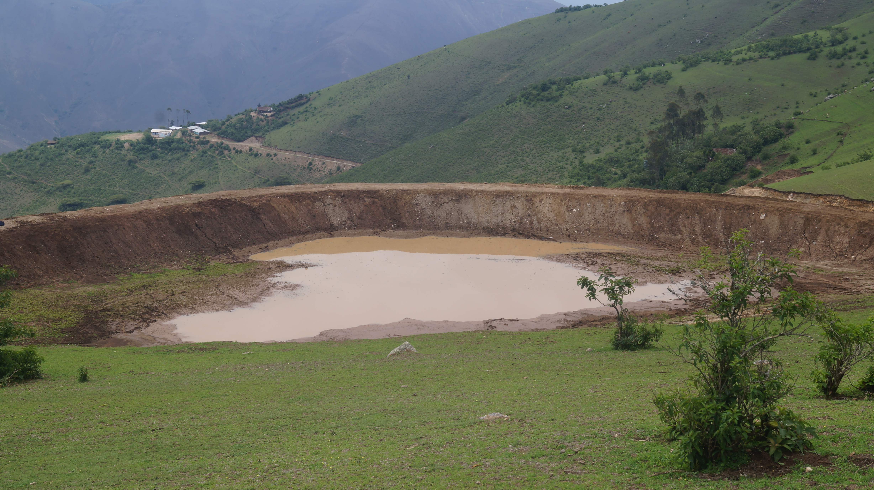
Alternativa: Zanjas de infiltración |  | Fotografías
Definición: | Esta técnica involucra excavación de canales o zanjas en el sentido de las curvas de nivel para retener el agua de escorrentía y favorecer su infiltración, de modo que luego esta pueda resurgir o aparecer en manantiales y otros cuerpos de agua, durante la época seca.
Objetivo: | Recargar el agua subterránea y mejorar la disponibilidad del agua en épocas secas.
¿Cuándo aplicar esta técnica? | Las zanjas son técnicas milenarias que se han usado sobre todo en zonas con sequías marcadas y prolongadas, sin embargo, su uso es extensible a cualquier área de captación o microcuenca con problemáticas de escasez temporal o permanente de agua, y que disponga de lomeríos o montañas de pendientes fuertes con suelos arenosos o franco arenosos (preferentemente).
Orientaciones para su aplicación | La construcción de las zanjas de infiltración requiere de la intervención de un equipo interdisciplinar y de las autoridades ambientales competentes. Su sitio de construcción es muy importante y determina el éxito de la implementación de la SbN. Dependiendo de su ubicación, los manantiales y quebradas de la parte baja de la cuenca serán (o no) abastecidos por las aguas que filtran de la albarrada, aumentando la disponibilidad de agua para que cada poblado pueda sobrevivir la temporada de sequía aunque no haya lluvias ni aguas superficiales.

Referencia: | KASHYAPA, Y. (2013). Prácticas ancestrales de crianza de agua, una guía de campo. Estrategias para adaptarnos a la escasez de agua. Quito: PNUD.

Zanjas de infiltración
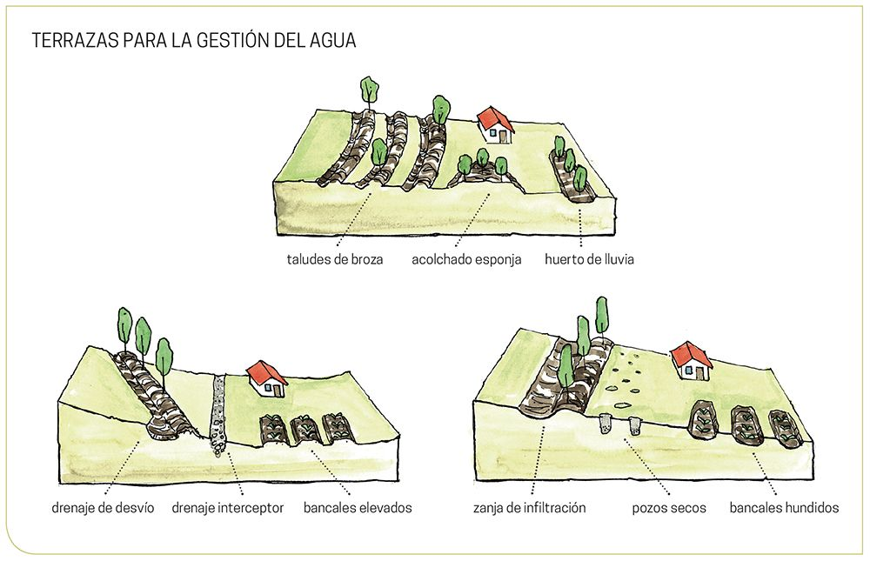
Alternativa: Zanjas de infiltración |  | Fotografías
Definición: | Esta técnica involucra la creación de lagunas artificiales en zonas estratégicas, como la parte alta de la cuenca, que contribuyen a recargar los acuíferos e incrementar la disponibilidad del agua en una microcuenca o área de captación.
Objetivo: | Recargar el agua subterránea y mejorar la disponibilidad del agua en épocas secas.
¿Cuándo aplicar esta técnica? | Las albarradas son técnicas milenarias que se han usado sobre todo en zonas con sequías marcadas y prolongadas. Sin embargo, su uso es extensible a cualquier área de captación o microcuenca con problemáticas de escasez temporal o permanente de agua. |  | https://www.google.com/imgres?imgurl=https%3A%2F%2Fwww.lafertilidaddelatierra.com%2Fwp-content%2Fuploads%2F2020%2F01%2FExtracto_Permacultura.jpg&imgrefurl=https%3A%2F%2Fwww.lafertilidaddelatierra.com%2Fagua%2F&tbnid=xFH65expw1wQgM&vet=12ahUKEwiTjYrGzNn1AhUa0YUKHRAkCJ0QMygBegUIARCfAQ..i&docid=MyG63x9v6RF-gM&w=1000&h=645&q=terraza%20infiltración&client=safari&ved=2ahUKEwiTjYrGzNn1AhUa0YUKHRAkCJ0QMygBegUIARCfAQ
Orientaciones para su aplicación | La construcción de las zanjas de infiltración requiere de la intervención de un equipo interdisciplinar y de las autoridades ambientales competentes. Su sitio de construcción es muy importante y determina el éxito de la implementación de la SbN. Dependiendo de su ubicación y tipo de suelo, los manantiales y quebradas de la parte baja de la cuenca serán (o no) abastecidos por las aguas que filtran de la albarrada, aumentando la disponibilidad de agua para que cada poblado pueda sobrevivir la temporada de sequía aunque no haya lluvias ni aguas superficiales.

Referencia: | Water for people (2019). Guía para implementar experiencias de siembra y cosecha de agua para uso poblacional en el área rural. Cajamarca, Perú: Water for people.

Cierre pastoreo
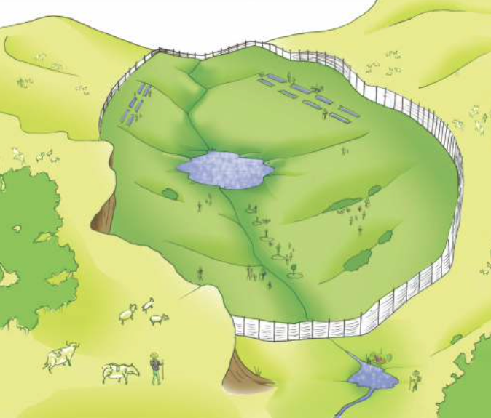
Alternativa: Clausura de zonas de pastoreo |  | Fotografías
Definición: | Esta técnica, de la mano con SbN de restauración, busca cerrar zonas de pastoreo que estén ubicadas en la cabecera de las cuencas u otras áreas de captación para permitir la acumulación de material vegetal y orgánico que disminuya la velocidad de la escorrentía superficial y facilite la infiltración del agua los acuíferos.
Objetivo: | Recargar el agua subterránea y mejorar la disponibilidad del agua en épocas secas.
¿Cuándo aplicar esta técnica? | Esta práctica puede implementarse en áreas degradadas por sobrepastoreo y otras actividades realizadas por el ser humano.
Orientaciones para su aplicación | Después de llegar a los acuerdos y convenios de gobernanza pertinentes, el siguiente paso es delimitar las zonas de pastoreo que deben ser clausuradas para impedir el paso del ganado. El cierre de estas zonas puede hacer con postes o con cercas vivas (ver SbN de restauración de la conectividad). Un vez cerradas las zonas, puede hacerse siembra de especies nativas y otro tipo de estrategias (introducción de sustrato rocoso) que ayuden a que se acumule el material vegetal y orgánico, y aumenten la infiltración del agua.

Referencia: | Water for people. 2019. Guía para implementar experiencias de siembra y cosecha de agua para uso poblacional en el área rural.

